登録フォーム
第１回 全国リモートアーチェリー大会 参加申込書
・大会日程：2020年8月1日〜2日 |  |  |  |  |  | 申込日 | 月 日
・申込み締切日：2020年7月24日（金） |  |  |  |  |  | 団体名
・協力金：リモート環境維持のため、1人200円の協力金をお願い致します。 |  |  |  |  |  | 代表者名
・大会で使うスコアカードは、代表者のe-mail宛に2020年7月30日（木）に送付予定です。 |  |  |  |  |  | 代表者住所
 |  |  |  |  |  | 携帯番号
 |  |  |  |  |  | e-mail
 |  |  |  |  |  | 参加会場
 | 必須 | 必須 | 必須 |  | 所属1以外の合同チームで 団体戦出場の場合のみ記入 |  | 学生・指導者 は必須 | 必須 | 必須
 | 氏名（漢字） （苗字と名前の間にスペース） | 性別 | 所属１ | 所属１略号 （３文字まで） | 合同チーム名 | 所属２略号 （３文字まで） | 学年 | 都道府県 | 参加クラス
入力例１ | 山田 太郎 | 男子 | 明訓高等学校 | 明訓高 |  |  | ３年 | 神奈川県 | ③:リカーブ 70m 高校生Ⅰ部
入力例２ | 山口 久美子 | 女子 | 白金学園高校 | 白金学 | 東京都教員チーム | 東京教 | 指導者 | 東京都 | ⑤:リカーブ 30m 指導者の部

1
2
3
4
5
6
7
8
9
10
11
12
13
14
15
16
17
18
19
20
21
22
23
24
25
26
27
28
29
30

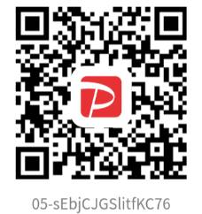
＜協力金の支払方法＞ |  | オフィス Kei と出ます↓
 |  |  |  |  |  |  |  | 申込責任者
①PayPay でお支払いいただく場合 |  |  |  | PayPay でお支払いいただいた後に PayPayの画面の中ほどにある「取引履歴」を押していただき、「決済番号」の下４桁の数字を、右の振込額の下の欄にお書きください。
 |  |  |  |  |  |  |  | 参加人数 | 0人

 |  |  |  |  |  |  |  | 振込額 | 0円

 |  |  |  |  |  |  |  | PayPay 下４ケタ
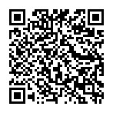
 |  |  |  | 参加人数を入力してからお手続き願います。
②各クレジットカード でお支払いいただく場合

※振込確認のため、申込責任者のカードでお支払いください。
 |  |  |  | ※必要事項を記入（上書き保存）後、右のアドレスに送ってください。⇒ |  |  |  |  | snozakit@gmail.com

